lista do wyboru
199263 Pakiet Biologia 1
Dotyczy zwiększenia części oświatowej subwencji ogólnej z 0,4% rezerwy w roku 2020 z tytułu dofinansowania w zakresie wyposażenia w pomoce dydaktyczne niezbedna do realizacji podstawy programowej z przedmiotów przyrodniczych w publicznych szkołach podstawowych Szanowni Państwo, zapraszamy do skorzystania z bogatej oferty na wyposażenie sal szkolnych w pomoce dydaktyczne dedykowanej w ramach rezerwy oświatowej. Decydując się na wybrany produkt prosimy o wpisanie odpowiedniej ilości w kolumnie pod nazwą "Ilość". W drugim arkuszu tego pliku o nazwie "wybrane produkty - podsumowanie" automatycznie wyświetli się Państwu kalkulacja wybranych produktów. Do wniosku - załącznik nr 4, należy dołączyć wykaz pomocy dydaktycznych - załącznik nr 4a zakupionych w roku bieżącym lub planowanych do zakupienia odrębnie dla każdej szkoły i do każdego przedmiotu
Kod | Nazwa | Ilość | Cena brutto | Wartość brutto | Opis | Zdjęcie
571005 | Oko człowieka | 1 | 99.90 | 99.90 | • wykonane z PCV • podzielone na 6 części • wym. 12 x 12 x 25 cm | 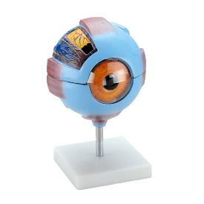
571006 | Ucho człowieka | 1 | 199.90 | 199.90 | • wykonane z PCV • podzielone na 6 części • wym. 42 x 24 x 16 cm | 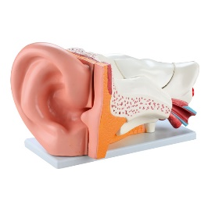
571008 | Narządy klatki piersiowej | 1 | 399.90 | 399.90 | • wykonane z PCV • podzielone na 7 części • wym. 22 x 11 x 38,5 cm | 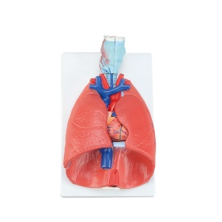
571009 | Pęcherzyki płucne | 1 | 159.90 | 159.90 | • wykonane z PCV • wym. 26 x 15 x 35 cm | 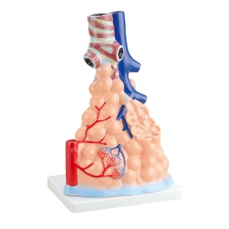
571010 | Przekrój wątroby z pęcherzykiem - tablica | 1 | 259.90 | 259.90 | • wykonane z PCV • wym. 19 x 15 x 4 cm | 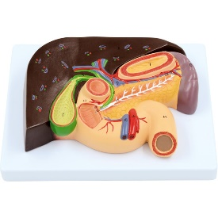
571020 | Przekrój komórki nerwowej - tablica | 1 | 329.90 | 329.90 | • wykonane z PCV i abs • wym. 42 x 30 x 13 cm | 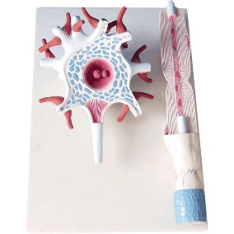
571124 | Szkielet człowieka 85 cm | 1 | 229.90 | 229.90 | Szkielet z mostkiem, przepukliną i zakończeniami nerwowymi, w wygodnym rozmiarze, idealny do prezentacji lub jako wyposażenie pracowni biologicznej. Model pokazuje podstawowe kostne elementy układu ruchu człowieka oraz dodatkowo początkowe odcinki nerwów rdzeniowych i tętnic kręgowych. Kończyny dolne i górne zostały zamocowane ruchomo. Umieszczony na statywie. | 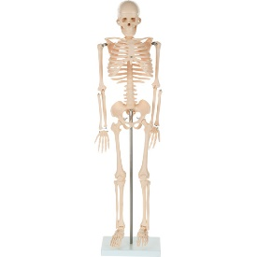
571126 | Układ mięśniowy - 50 cm | 1 | 429.90 | 429.90 | Popularny w szkołach na każdym poziomie edukacji model układu mięśniowego stanowi doskonałe uzupełnienie wiedzy anatomicznej dotyczącej budowy mięśniowej człowieka. • wym. 25 x 17 x 52 cm | 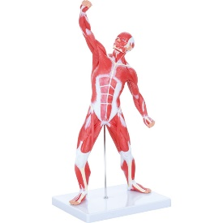
571171 | Model układu trawiennego | 1 | 699.90 | 699.90 | Naturalnych rozmiarów model przedstawiający przewód pokarmowy wraz z gruczołami. Model układu trawiennego z odcinkami: • jamy ustnej, gardła oraz trzustki - wszystkie elementy rozcięta wzdłuż płaszczyzny przyśrodkowo-strzałkowej; • wątroby wraz z pęcherzykiem żółciowym, • trzustki - rozkrojoną aby pokazać jej wewnętrzną strukturę, • żołądka - otwarty w wzdłuż płaszczyzny czołowej, • dwunastnicy, jelita ślepego, częścią jelita cienkiego, odbytnicy - rozkrojoną aby pokazać jej wewnętrzną strukturę; • okrężnicy poprzecznej - część ruchoma (zdejmowana) Model umieszczony na płycie. • wym. 90 x 30 x 13 cm | 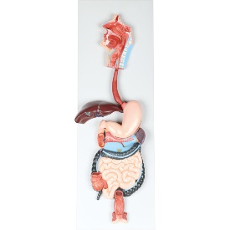
571172 | Modele stóp, 3 rodzaje | 1 | 399.90 | 399.90 | Ten model pokazuje struktury zewnętrzne, a od strony wewnętrznej kości, mięśnie i więzadła stopy we właściwych anatomicznych pozycjach. Zestaw zawiera stopę normalną, wysklepioną i z płaskostopiem. • wym. 6 x 12 x 4,5 cm | 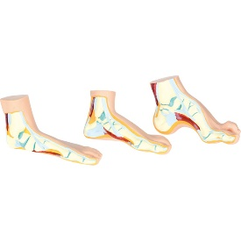
571174 | Modele zębów, 3 rodzaje | 1 | 259.90 | 259.90 | Model 3 zębów (siekacza, kła i trzonowego). Kieł i trzonowy można podzielić na 2 części każdy, pokazując cechy wewnętrzne (zębiny, szkliwa, cementu i miazgi). Skala ok. 10:1. • wym. 33 x 33 x 11 cm | 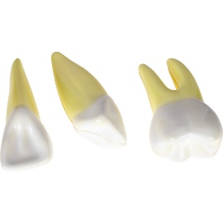
571181 | Model serca | 1 | 99.90 | 99.90 | Szczegółowy model do nauki anatomii serca. Umieszczony na stojaku. Rozmiar rzeczywisty.
817004 | System zwierząt - plansza dydaktyczna | 1 | 49.90 | 49.90 | Plansza dydaktyczna drukowana na kartonie kredowym o gramaturze 250 g. Ofoliowana i wyposażona w listwy metalowe i zawieszkę. • wym. 70 x 100 cm | 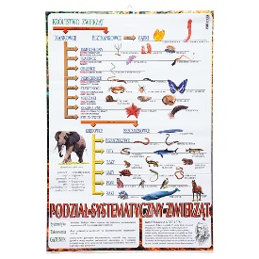
817015 | Plansza dydaktyczna - mózg człowieka | 1 | 49.90 | 49.90 | Plansza dydaktyczna drukowana na kartonie kredowym o gramaturze 250 g. Ofoliowana i wyposażona w listwy metalowe i zawieszkę. • wym. 70 x 100 cm | 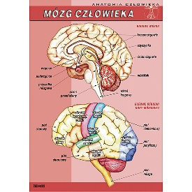
817017 | Plansza dydaktyczna - układ nerwowy | 1 | 49.90 | 49.90 | Plansza dydaktyczna drukowana na kartonie kredowym o gramaturze 250 g. Ofoliowana i wyposażona w listwy metalowe i zawieszkę. • wym. 70 x 100 cm | 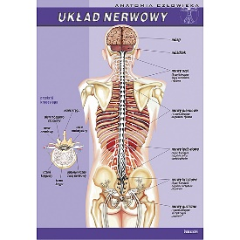
817019 | Plansza dydaktyczna - układ oddechowy | 1 | 49.90 | 49.90 | Plansza dydaktyczna drukowana na kartonie kredowym o gramaturze 250 g. Ofoliowana i wyposażona w listwy metalowe i zawieszkę. • wym. 70 x 100 cm | 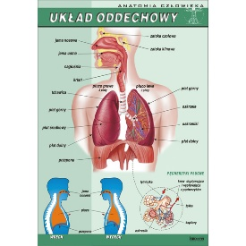
817023 | Plansza dydaktyczna - układ pokarmowy | 1 | 49.90 | 49.90 | Plansza dydaktyczna drukowana na kartonie kredowym o gramaturze 250 g. Ofoliowana i wyposażona w listwy metalowe i zawieszkę. • wym. 70 x 100 cm | 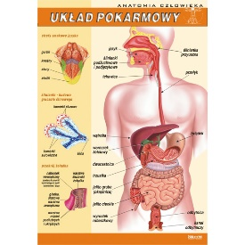
817024 | Plansza dydaktyczna- uklad krwionośny | 1 | 49.90 | 49.90 | Plansza dydaktyczna drukowana na kartonie kredowym o gramaturze 250 g. Ofoliowana i wyposażona w listwy metalowe i zawieszkę. • wym. 70 x 100 cm | 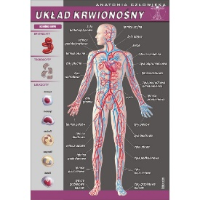
 |  |  |  | 3,868.20

